28 人口集中地区境界図（令和２年）
28 人口集中地区境界図（令和２年）
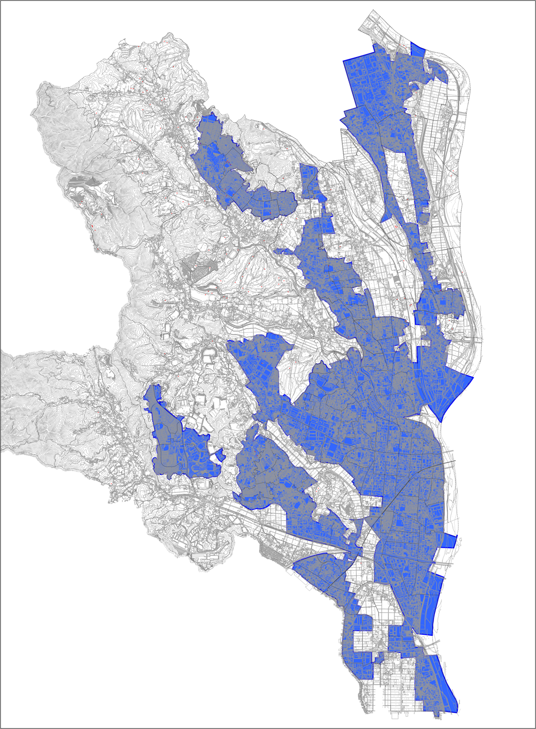

令和２年国勢調査
人口集中地区 人口
Ⅰ 146,252 人
Ⅱ 28,592 人
Ⅲ 13,738 人
Ⅳ 6,033 人

 | 出典 令和２年国勢調査

